전자조달 규모
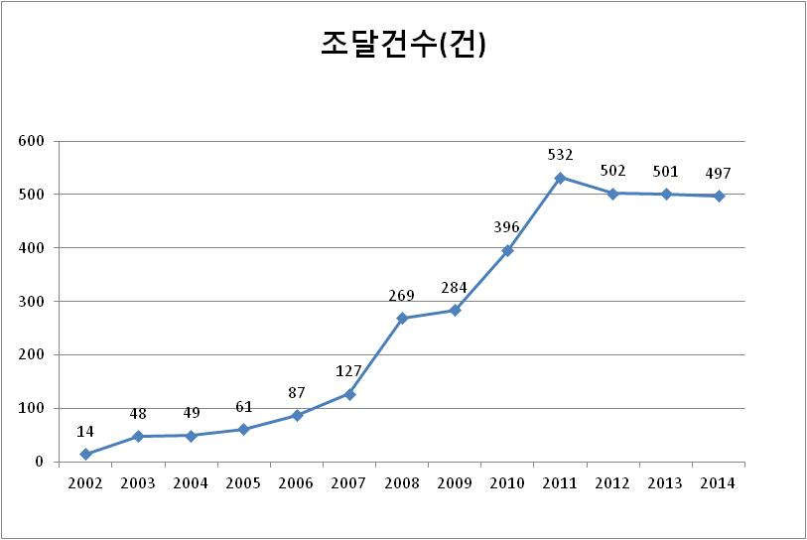
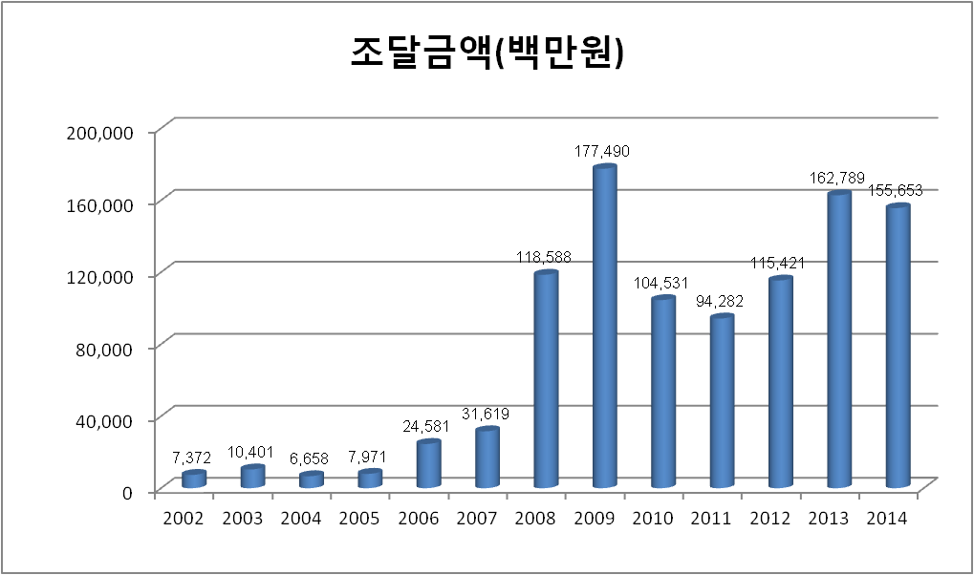
2014년 연간 전자상거래(전자조달) 규모

□ 2014년 전자조달 규모(계약체결 완료 기준)
 |  |  |  |  | (단위 : 건 / 백만원)
구분 | 1분기 | 2분기 | 3분기 | 4분기 | 연 간
건 수 | 102 | 168 | 121 | 106 | 497
금 액 | 9,585 | 83,258 | 28,873 | 33,937 | 155,653
* 2014년 전자조달 규모는 2013년 대비 계약건수가 소폭 감소하였으며('13년 501건 → '14년 497건),
울산지사 지상탱크 철거공사, 신사옥 IT 센터 구축 및 이전 용역, 울산 BUOY 이설 조사설계용역 등 대형 계약의 발주가 있었으나
신사옥 건립공사 등 신사옥 관련 계약이 많았던 전년도에 비해 금액 측면에서 소폭 감소세를 보임('13년 1,627억원 → '14년 1,556억원)

□ 참고 : 연도별 전자조달 규모

